海运跟踪支持清单
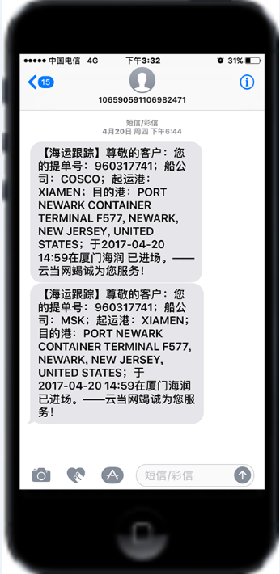
✔：支持订阅
✘：不支持订阅
序号 | 云当代码 | 简称 | 英文全称 | 支持订阅 | 跳转查询 | 订舱 BKCF | 提空 STSP | 进场 GITM | 预配 AMNF | 装船 LOBD | 预离时间 | 离港 DLPT | 中转装船 TSLB | 中转开航 TSDP | 中转抵港 TSBA | 中转卸船 TSDC | 预抵时间 | 抵港 BDAR | 卸船 DSCH | 提货 STCS | 还空 RCVE | 目的港 码头 | 航程 | 备注
1 | ACI | 亚利安莎 | ALIANCA NAVEGACAO E LOGISTICA LTDA | ✔ | ✔ | ✔ |  | ✔ |  | ✔ |  | ✔ | ✔ | ✔ | ✔ | ✔ | ✔ | ✔ | ✔ | ✔ | ✔ | ✔
2 | APL | 美国总统 | AMERICAN PRESIDENT LINES LIMITED | ✔ | ✔ |  | ✔ | ✔ |  | ✔ | ✔（动态） | ✔（动态） | ✔ | ✔（动态） | ✔（动态） | ✔ | ✔（动态） | ✔（动态） | ✔ | ✔ | ✔ | ✔ | ✔
3 | ATL | 安通物流 | Quanzhou Antong Logistics Co.,Ltd. | ✔ | ✔ | ✔ |  |  |  | ✔ |  |  |  |  |  |  | ✔ |  | ✔ |  |  |  | ✔
4 | CCNI | 南美智利 | COMPANIA CHILENA DE NAVEGACION INTEROCEANICA S.A. | ✔ | ✔ |  | ✔ | ✔ |  | ✔ | ✔（动态） | ✔（动态） | ✔ | ✔（动态） | ✔（动态） | ✔ | ✔（动态） | ✔（动态） | ✔ | ✔ | ✔
5 | CKL | 天敬 | CHUN KYUNG SHIPPING CO.,LTD. | ✔ | ✔ |  | ✔ | ✔ |  | ✔ | ✔（航程） |  |  |  |  |  | ✔（航程） |  | ✔ |  |  | ✔ | ✔
6 | CMA | 法国达飞 | CMA CGM S.A. | ✔ | ✔ |  | ✔ | ✔ |  | ✔ | ✔（动态） | ✔（动态） | ✔ | ✔（动态） | ✔（动态） | ✔ | ✔（动态） | ✔（动态） | ✔ | ✔ | ✔ | ✔ | ✔
7 | CNC | 正利 | CHENG LIE NAVIGATION CO., LTD. | ✔ | ✔ |  | ✔ | ✔ |  | ✔ | ✔（动态） | ✔（动态） | ✔ | ✔（动态） | ✔（动态） | ✔ | ✔（动态） | ✔（动态） | ✔ | ✔ | ✔ | ✔ | ✔
8 | COSCO | 中远海 | COSCO CONTAINER LINES CO., LTD. | ✔ | ✔ |  | ✔ | ✔ |  | ✔ | ✔（航程） | ✔（航程） | ✔ | ✔（航程） | ✔（航程） | ✔ | ✔（航程） | ✔（航程） | ✔ | ✔ | ✔ | ✔ | ✔
9 | DEL | 达贸轮船 | DELMAS S.A. | ✔ | ✔ |  | ✔ | ✔ |  | ✔ | ✔（动态） | ✔（动态） | ✔ | ✔（动态） | ✔（动态） | ✔ | ✔（动态） | ✔（动态） | ✔ | ✔ | ✔ | ✔ | ✔
10 | DYS | 东暎 |  | ✘ | · |  |  |  |  |  |  |  |  |  |  |  |  |  |  |  |  |  |  | 官网数据是有误的
11 | EMC | 长荣海运 | EVERGREEN MARINE CORP. LTD. | ✔ | ✔ |  | ✔ | ✔ |  | ✔ | ✔（航程） |  | ✔ |  |  | ✔ | ✔（航程） |  | ✔ | ✔ | ✔ |  | ✔
12 | ESL | 阿联酋航运 | EMIRATES SHIPPING LINE | ✔ | ✔ |  | ✔ | ✔ |  | ✔ |  |  | ✔ |  |  | ✔ | ✔ |  | ✔ | ✔ | ✔
13 | GSL | 金星轮船 | GOLD STAR LINE LTD. | ✔ | ✔ |  | ✔ | ✔ |  | ✔ | ✔（航程） | ✔（航程） | ✔ | ✔（航程） | ✔（航程） | ✔ | ✔（航程） | ✔（航程） | ✔ | ✔ | ✔ |  | ✔
14 | HAL | 兴亚 | HEUNG-A SHIPPING CO.,LTD. | ✔ | ✔ |  | ✔ | ✔ |  |  | ✔（动态） | ✔（动态） |  | ✔（动态） | ✔（动态） |  | ✔（动态） | ✔（动态） |  | ✔ | ✔ |  | ✔
15 | HBS | 汉堡南美 | HAMBURG SUDAMERIKANISCHE DAMPFSCHIFFFAHRTS-GESELLS | ✔ | ✔ |  | ✔ | ✔ |  | ✔ | ✔（动态） | ✔（动态） | ✔ | ✔（动态） | ✔（动态） | ✔ | ✔（动态） | ✔（动态） | ✔ | ✔ | ✔
16 | HMM | 现代 | HYUNDAI MERCHANT MARINE CO., LTD. | ✔ | ✔ |  | ✔ | ✔ |  | ✔ | ✔ | ✔ | ✔ | ✔ | ✔ | ✔ | ✔ | ✔ | ✔ | ✔ | ✔ |  | ✔
17 | HPL | 赫伯罗特 |  | ✘ | ✔ |  |  |  |  |  |  |  |  |  |  |  |  |  |  |  |  |  |  | 数据获取不稳定
18 | IAL | 运达 | INTERASIA LIN | ✔ | ✔ |  | ✔ | ✔ |  | ✔ |  | ✔ |  |  |  |  | ✔ |  | ✔ | ✔ | ✔
19 | JINJIANG | 锦江 | SHANGHAI JINJIANG SHIPPING CO., LTD. | ✔ | ✔ |  | ✔ | ✔ |  | ✔ |  |  |  |  |  |  |  |  | ✔ | ✔ | ✔ | ✔
20 | KKC | 神原汽船 | KAMBARA KISEN CO.，LTD. | ✔ | ✔ |  | ✔ | ✔ |  | ✔ | ✔（航程） | ✔（航程） |  |  |  |  | ✔（航程） | ✔（航程） | ✔ | ✔ |  | ✔ | ✔
21 | KLINE | 川崎汽船 | KAWASAKI KISEN KAISHA LTD. | ✔ | ✔ |  | ✔ |  |  | ✔ |  |  |  |  |  |  | ✔ | ✔ | ✔ |  | ✔ |  |  | 本网站无查询数据，合并ONE
22 | KMTC | 高丽 | KOREA MARINE TRANSPORT CO., LTD. | ✔ | ✔ |  | ✔ |  |  | ✔ | ✔（航程） | ✔（航程） |  | ✔（航程） | ✔（航程） |  | ✔（航程） | ✔（航程） | ✔ | ✔ | ✔ |  | ✔
23 | MARI | 玛丽亚那 | MARIANA EXPRESS LINES LIMITED | ✔ | ✔ |  |  | ✔ |  | ✔ |  |  | ✔ |  |  | ✔ | ✔ | ✔ | ✔ | ✔ | ✔ | ✔ | ✔
24 | MATS | 美森轮船 | MATSON NAVIGATION COMPANY | ✔ | ✔ |  |  | ✔ |  | ✔ |  | ✔ |  |  |  |  | ✔ | ✔ |  |  |  |  | ✔
25 | MCC | 穆勒航运 | MERCANTILE CARGO CONSOLIDATORS | ✔ | ✔ |  | ✔ | ✔ |  | ✔ |  |  | ✔ |  |  | ✔ |  |  | ✔ | ✔
26 | MOL | 商船三井 |  | ✘ |  |  |  |  |  |  |  |  |  |  |  |  |  |  |  |  |  |  |  | 本网站无查询数据，合并ONE
27 | MSC | 地中海航运 | MEDITERRANEAN SHIPPING COMPANY S.A. | ✔ | ✔ |  | ✔ | ✔ |  | ✔ |  |  | ✔ |  |  | ✔ | ✔（动态） |  | ✔ | ✔ | ✔
28 | MSK | 马士基 | MAERSK SHIPPING CO.,LTD. | ✔ | ✔ |  | ✔ | ✔ |  | ✔ |  |  | ✔ |  |  | ✔ |  |  | ✔ | ✔
29 | NDS | 尼罗河航运 |  | ✘ |  |  |  |  |  |  |  |  |  |  |  |  |  |  |  |  |  |  |  | 提单号查询时，获取不到对应箱号信息
30 | NGPL | 太古船务 | SWIRE SHIPPING | ✔ | ✔ |  |  | ✔ |  | ✔ |  | ✔ | ✔ |  |  | ✔ | ✔ |  | ✔ | ✔ | ✔
31 | NSS | 南星海运 | NANSUNG SHIPPING CO.，LTD. | ✔ | ✔ |  | ✔ |  |  | ✔ | ✔（航程） | ✔（航程） | ✔ | ✔（航程） | ✔（航程） | ✔ | ✔（航程） | ✔（航程） | ✔ | ✔ | ✔ |  | ✔
32 | NYK | 日本邮船 | NANSUNG SHIPPING CO.，LTD. | ✔ | ✔ |  | ✔ | ✔ |  | ✔ |  | ✔ | ✔ | ✔ | ✔ | ✔ | ✔ | ✔ | ✔ | ✔ | ✔ |  | ✔ | 本船东链接已失效，合并为ONE
33 | ONE | 海洋网联 | Ocean Network Express | ✔ | ✔ |  | ✔ | ✔ |  | ✔ | ✔ | ✔ | ✔ | ✔ | ✔ | ✔ | ✔ | ✔ | ✔ | ✔ | ✔ | ✔ | ✔
34 | OOCL | 东方海外 | ORIENT OVERSEAS CONTAINER LINE LTD. | ✔ | ✔ |  | ✔ | ✔ |  | ✔ | ✔（航程） | ✔ | ✔ | ✔ | ✔ | ✔ | ✔（航程） | ✔ | ✔ | ✔ | ✔ | ✔ | ✔
35 | PCL | 泛洲海运 | PAN CONTINENTAL SHIPPING CO., LTD. | ✔ | ✔ |  | ✔ | ✔ |  | ✔ |  |  |  |  |  |  |  |  | ✔ | ✔ | ✔ | ✔
36 | PIL | 太平 | PACIFIC INTERNATIONAL LINES (PTE) LTD | ✔ | ✔ |  | ✔ | ✔ |  | ✔ | ✔（航程） |  | ✔ | ✔（航程） | ✔（航程） | ✔ | ✔（航程） |  | ✔ | ✔ | ✔ |  | ✔
37 | PHL | 浦海 |  | ✘ |  |  |  |  |  |  |  |  |  |  |  |  |  |  |  |  |  |  |  | 原网站已经不支持
38 | RCL | 宏海箱运 | REGIONAL CONTAINER LINES | ✔ | ✔ |  | ✔ | ✔ |  | ✔ | ✔（航程） |  | ✔ |  |  | ✔ | ✔（航程） |  | ✔ | ✔ | ✔ | ✔ | ✔
39 | SAF | 南非轮船 | SAFMARINE CONTAINER LINES N.V. | ✔ | ✔ |  | ✔ | ✔ |  | ✔ |  |  | ✔ |  |  | ✔ |  |  | ✔ | ✔
40 | SINOKOR | 长锦 | SINOKOR MERCHANT MARINE CO., LTD | ✔ | ✔ |  | ✔ | ✔ |  | ✔ |  | ✔（航程） | ✔ |  |  | ✔ | ✔ | ✔（航程） | ✔ | ✔ | ✔ | ✔ | ✔
41 | SINO | 中外运 | SINOTRANS CONTAINER LINES CO., LTD | ✔ | ✔ |  | ✔ | ✔ |  | ✔ | ✔（航程） | ✔（航程） |  |  |  |  | ✔（航程） | ✔（航程） | ✔ | ✔ | ✔ |  | ✔ | 订阅时，需要提单 号和箱号
42 | SITC | 新海丰 | SITC CONTAINER LINES COMPANY LIMITED | ✔ | ✔ |  |  |  |  | ✔ | ✔（航程） | ✔（航程） |  |  |  |  | ✔（航程） | ✔（航程） | ✔ | ✔ | ✔ |  | ✔ | 订阅时，需要提单 号和箱号
43 | SML | 森罗 | SM Line | ✔ | ✔ |  | ✔ | ✔ |  | ✔ | ✔（航程） | ✔ | ✔ | ✔ | ✔ | ✔ | ✔（航程） | ✔ | ✔ | ✔ | ✔ | ✔ | ✔
44 | STX | 世腾船务 | STX PAN OCEAN | ✔ | ✔ |  | ✔ | ✔ |  | ✔ |  |  |  |  |  |  | ✔ |  | ✔ | ✔ | ✔ |  | ✔
45 | TSL | 德翔海运 | T.S.LINES | ✔ | ✔ |  |  | ✔ |  | ✔ | ✔（航程） |  | ✔ | ✔（航程） | ✔（航程） | ✔ | ✔（航程） |  | ✔ |  |  |  | ✔
46 | UASC | 阿拉伯轮船 |  | ✘ |  |  |  |  |  |  |  |  |  |  |  |  |  |  |  |  |  |  |  | 被HPL收购了
47 | USL | 美国轮船 | U.S.LINES | ✔ | ✔ |  | ✔ | ✔ |  | ✔ | ✔（动态） | ✔（动态） | ✔ | ✔（动态） | ✔（动态） | ✔ | ✔（动态） | ✔（动态） | ✔ | ✔ | ✔ | ✔ | ✔
48 | WHL | 万海 | WAN HAI LINES CO.，LTD. | ✔ | ✔ |  | ✔ | ✔ |  | ✔ |  |  |  |  |  |  |  |  | ✔ | ✔ | ✔
49 | YML | 阳明 | YANG MING MARINE TRANSPORT CORP. | ✔ | ✔ |  | ✔ | ✔ |  | ✔ | ✔（航程） | ✔（航程） | ✔ |  |  | ✔ | ✔（航程） | ✔（航程） | ✔ | ✔ | ✔ | ✔ | ✔
50 | ZIM | 以星 | ZIM INTEGRATED SHIPPING | ✔ | ✔ |  | ✔ | ✔ |  | ✔ | ✔（航程） | ✔（动态） | ✔ | ✔（动态） | ✔（动态） | ✔ | ✔（航程） | ✔（动态） | ✔ | ✔ | ✔ |  | ✔
51 | ZSH | 中谷海运 | Zhonggu Shipping | ✘ |  |  |  |  |  |  |  |  |  |  |  |  |  |  |  |  |  |  |  | 船东网在升级
52 | NOSCO | 宁波远洋 | NINGBO OCEAN | ✔ | ✔ |  |  |  |  | ✔ |  |  |  |  |  |  | ✔ |  | ✔ |  | ✔ |  | ✔ | 只有提供提单号订阅
53 | CUL | 中联航运 | CHINA UNITED LINES LTD. | ✔ | ✔ |  | ✔ |  |  | ✔
54 | FESCO | 远东船务 | FAR-EASTERN SHIPPING COMPANY LTD. | ✔ | ✔ |  | ✔ | ✔ |  | ✔ |  |  |  |  |  |  |  |  | ✔

 |  | √：离港和抵港类型的未标记是航程或者动态的，则说明船东那边航程和动态都有提供

海运跟踪示例：
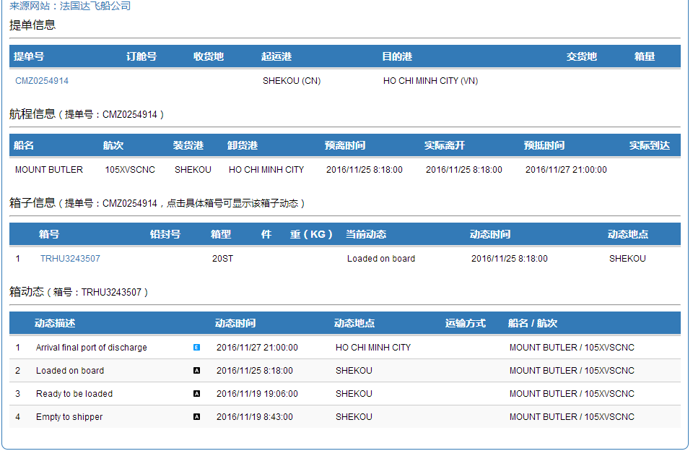

手机短信订阅信息示例：

港区码头支持清单
×：不支持
√：支持

序号 | 口岸代码 | 口岸 | 码头代码 | 码头 | 箱动态 |  |  |  |  |  |  | 船舶计划 | 有无 直连 数据源 | 备注
 |  |  |  |  | 进场 | 运抵 | 查验 | 海关放行 | 码头放行 | 预配 | 装船
1 | CNXMN | 厦门 | XMNHTMT | 海天码头 | √ |  |  | √ | √ |  | √ | √
2 |  |  | XMNHRMT | 海润码头 | √ |  |  | √ | √ |  | √ | √
3 |  |  | XMNSYMT | 嵩屿码头 | √ |  |  | √ | √ |  | √ | √
4 |  |  | XMNYHMT | 远海码头 | √ |  |  | √ | √ |  | √ | √
5 |  |  | XMNGJHG | 国际货柜码头 | √ |  |  | √ | √ |  | √ | √
6 |  |  | XMNHTOM | 海通码头 | √ |  |  | √ | √ |  | √ | ×
7 |  |  | XMNXHDM | 新海达码头 | √ |  |  | √ | √ |  | √ | ×
8 |  |  | XMNYLMT | 邮轮码头 | √ |  |  | √ | √ |  | √ | √
9 | CNFOC | 福州 | FOCHYGM | 海盈港 | √ |  |  | √ | √ |  | √ | √
10 |  |  | FOCQZJZ | 青州港 | √ |  |  | √ | √ |  | √ | √
11 |  |  | FOCXGMT | 福州新港 | √ |  |  | √ | √ |  | √ | √
12 | CNQZJ | 泉州 | QZJTPYJ | 泉州太平洋码头 | √ |  |  | √ | √ |  | √ | ×
13 | CNSZX | 深圳 | SZXYTMT | 盐田码头 | √ |  |  | √ | √ |  | √ | √
14 |  |  | SZXCWMT | 赤湾码头 | √ |  |  | √ | √ |  | √ | √
15 |  |  | SZXSKMT | 蛇口码头 | √ |  |  | √ | √ |  | √ | √
16 |  |  | SZXDCWM | 大铲湾（一期） | √ |  |  | √ | √ |  | √ | ×
17 | CNCAN | 广州 | CANHPMT | 中外运黄埔仓码 | √ |  | √(直连才有) | √ | √ |  | √ | × | 有
18 |  |  | CANJZXM | 广州集装箱码头 | √ |  | √(直连才有) | √ | √ |  | √ | ×
19 |  |  | CANNSGW | 南沙港务 | √ |  | √(直连才有) | √ | √ |  | √ | ×
20 |  |  | CANWCMT | 广州乌冲码头 | √ |  | √(直连才有) | √ | √ |  | √ | ×
21 |  |  | CANJLMT | 广州嘉利码头 | × |  | × | × | × |  | × | ×
22 |  |  | CANDJCM | 中外运东江仓码 | √ |  | √(直连才有) | √ | √ |  | √ | ×
23 |  |  | CANHPGW | 黄埔港务 | × |  | × | × | × |  | × | ×
24 | CNSHA | 上海 | SHAPDMT | 浦东（外一） | √ |  | √(直连才有) | √ | √ |  | √ | √ | 有 | 爬虫数据源需自行到码头网站注册账号
25 |  |  | SHAZDMT | 振东（外二） | √ |  | √(直连才有) | √ | √ |  | √ | √
26 |  |  | SHAHDMT | 沪东（外四） | √ |  | √(直连才有) | √ | √ |  | √ | √
27 |  |  | SHAMDMT | 明东（外五） | √ |  | √(直连才有) | √ | √ |  | √ | √
28 |  |  | SHASDMT | 盛东（洋一） | √ |  | √(直连才有) | √ | √ |  | √ | √
29 |  |  | SHAGDMT | 冠东（洋三） | √ |  | √(直连才有) | √ | √ |  | √ | √
30 |  |  | SHAYDMT | 宜东码头 | √ |  | √(直连才有) | √ | √ |  | √ | √
31 |  |  | SHALJMT | 上海罗泾码头 | √ |  |  | √ | √ |  | √ | √
32 | CNNGB | 宁波 | NGBBEJS | 北二集司（三期） | √ |  | √(直连才有) | √ | √ |  | √ | √ | 有
33 |  |  | NGBGJMT | 港吉（四期） | √ |  | √(直连才有) | √ | √ |  | √ | √
34 |  |  | NGBYDMT | 远东码头（五期） | √ |  | √(直连才有) | √ | √ |  | √ | √
35 |  |  | NGBYZMT | 甬舟码头 | √ |  | √(直连才有) | √ | √ |  | √ | √
36 |  |  | NGBBLGJ | 北仑国际（二期） | √ |  | √(直连才有) | √ | √ |  | √ | √
37 |  |  | NGBDXMT | 大榭招商 | √ |  | √(直连才有) | √ | √ |  | √ | √
38 |  |  | NGBMSDM | 梅山岛国际 | √ |  | √(直连才有) | √ | √ |  | √ | √
39 |  |  | NGBBLSM | 北仑山码头 | √ |  | √(直连才有) | √ | √ |  | √ | √
40 | CNTAO | 青岛 | TAOQWMT | 前湾码头 | √ |  |  | √ | √ |  | √ | ×
41 |  |  | TAOQWLH | 前湾联合 | √ |  |  | √ | √ |  | √ | √
42 | CNTXG | 天津 | TXGWZGJ | 五洲国际 | √ |  |  | √ | √ |  | √ | ×
43 |  |  | TXGJZXM | 集装箱码头 | √ |  |  | √ | √ |  | √ | ×
44 |  |  | TXGLMGJ | 联盟国际 | √ |  |  | √ | √ |  | √ | ×
45 |  |  | TXGTPYG | 太平洋国际 | √ |  |  | √ | √ |  | √ | ×
46 |  |  | TXGDFHL | 东方海陆 | √ |  |  | √ | √ |  | √ | ×
47 |  |  | TXGOYGJ | 欧亚国际 | √ |  |  | √ | √ |  | √ | ×
48 | CNDLC | 大连 | DLCGJMT | 大连国际码头 | √ |  |  | √ | √ |  | √ | ×
49 |  |  | DLCGWMT | 大连港湾码头 | √ |  |  | √ | √ |  | √ | ×
50 |  |  | DLCJZXM | 大连集装箱码头 | √ |  |  | √ | √ |  | √ | ×
备注： | 直连数据源价格另议

港区查询示例：

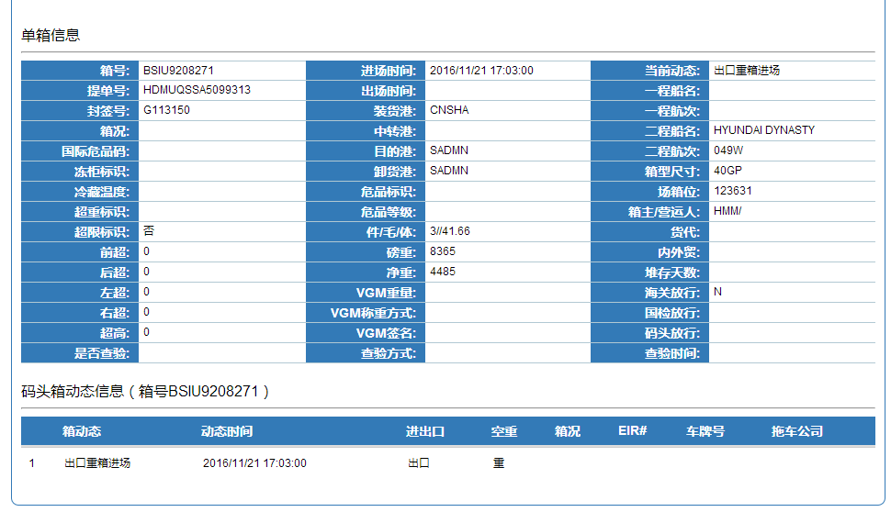

船舶计划信息示例：

铁路跟踪节点
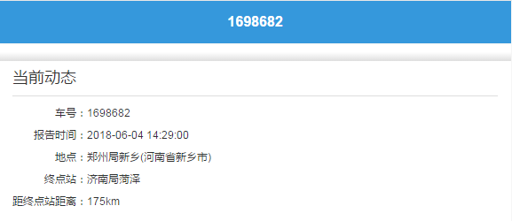
仅支持国内段铁路当前实时状态跟踪查询
铁路跟踪示例：

HS商编
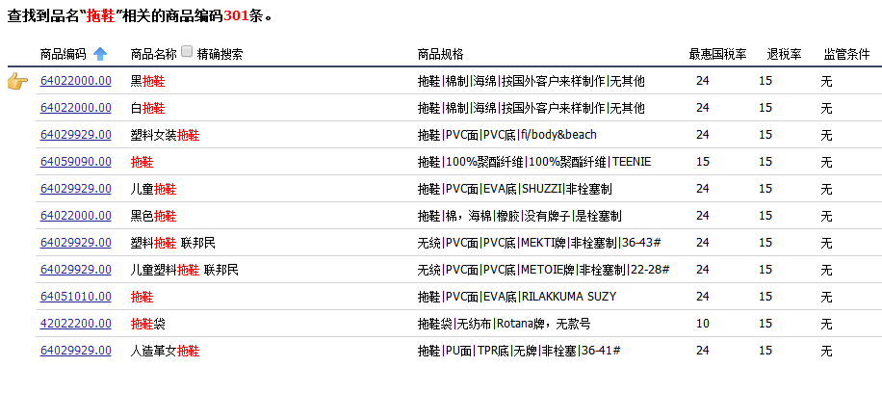
示例：

机场三字码
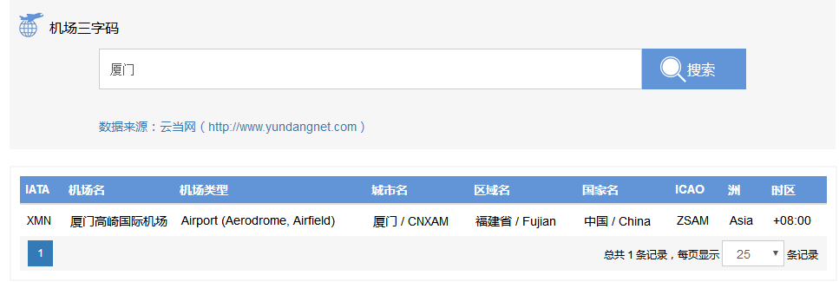
示例：

